指数POOL
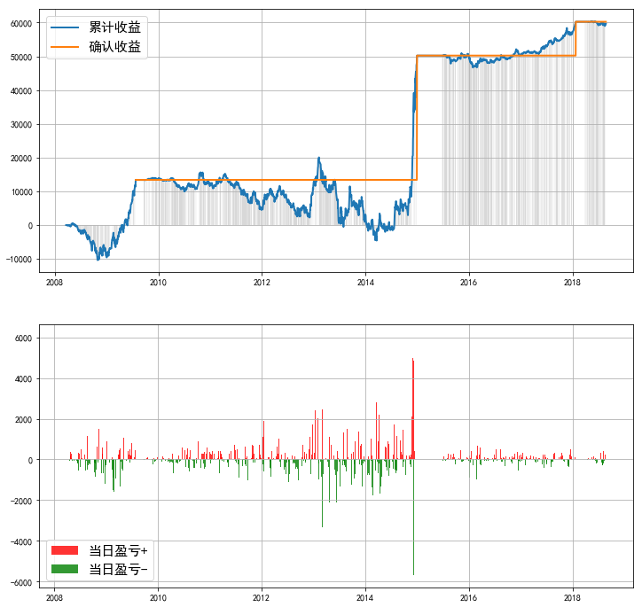
 |  |  |  |  |  |  |  | 基于最高收益率的参数的图像
标的 | 累计投入本金 | 当前持仓总市值 | 平均投入资金 | 总收益率（单利） | Timing | 止盈 | 截至 | 000016.SH | 000905.SH | 000009.SH | 000991.SH
000016.SH | ¥162,000.00 | ¥220,919.85 | ￥33762.49 | 174.73% | 0 | 40% | 2018-08-24
000905.SH | ¥148,000.00 | ¥176,592.01 | ￥24423.12 | 116.67% |  |  | 2018-08-24
000009.SH | ¥143,000.00 | ¥174,083.76 | ￥24420.37 | 126.77% |  |  | 2018-08-24
000991.SH | ¥111,000.00 | ¥140,592.38 | ￥19948.88 | 148.61% |  |  | 2018-08-24
 | ¥481,000.00 | ¥604,196.73 | ￥71869.84 | 171.73% | -0.3 |  | 2018-08-24
000935.SH | ¥114,000.00 | ¥132,419.72 | ￥25615.53 | 71.31% | 0 |  | 2018-08-24
 | ¥114,000.00 | ¥168,884.48 | ￥31291.23 | 174.91% |  | 100% | 2018-08-24
000036.SH | ¥91,000.00 | ¥124,718.44 | ￥19645.88 | 171.43% |  | 40% | 2018-08-24 | 000935.SH | 000036.SH | POOL
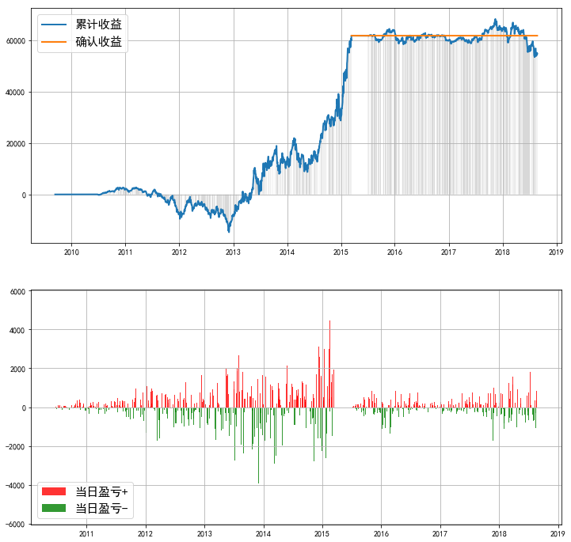
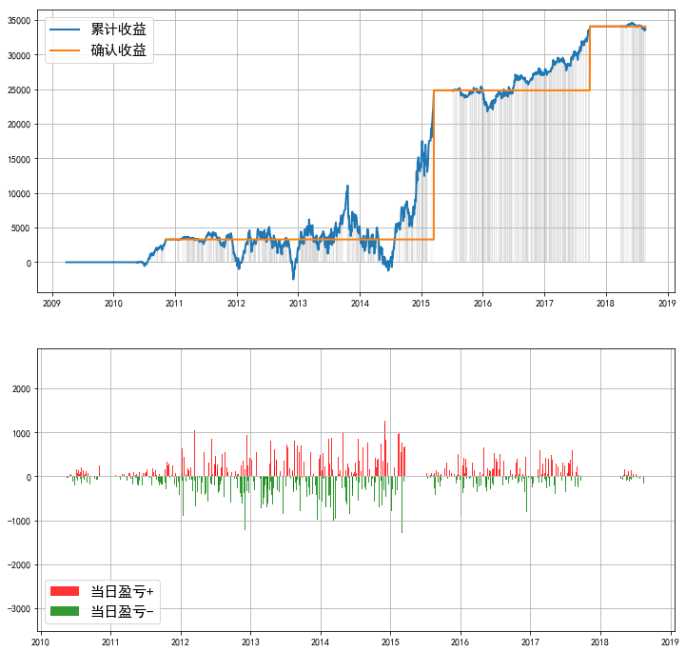
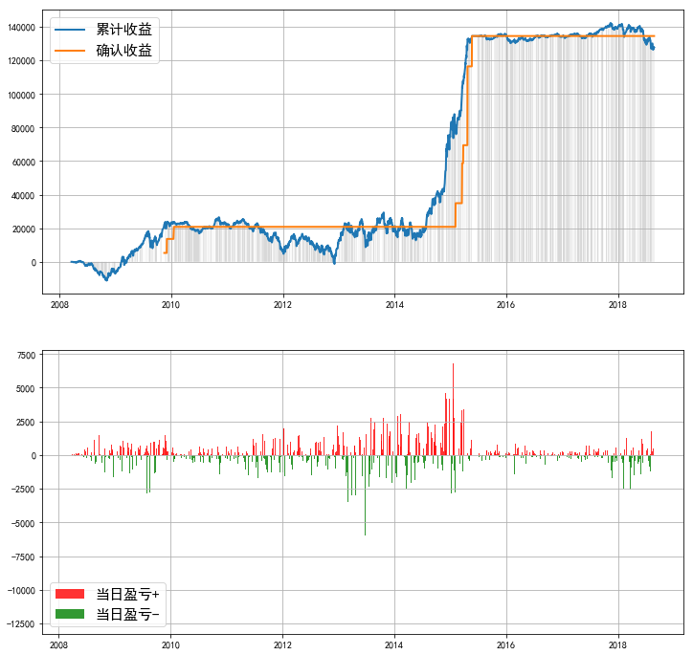
#VALUE! | ¥240,000.00 | ¥302,274.36 | ￥45789.77 | 135.87% |  | 40% | 2018-08-24
 | ¥240,000.00 | ¥335,521.65 | ￥56848.52 | 167.93% |  | 60% | 2018-08-24
 | ¥240,000.00 | ¥367,803.32 | ￥58273.19 | 219.16% |  | 80% | 2018-08-24
 | ¥502,000.00 | ¥631,196.85 | ￥89611.44 | 144.12% | -0.3 | 40% | 2018-08-24
 | ¥502,000.00 | ¥697,756.61 | ￥112887.09 | 173.23% |  | 60% | 2018-08-24
 | ¥502,000.00 | ¥769,706.47 | ¥129,454.71 | 206.64% |  | 80% | 2018-08-24
 | ¥165,000.00 | ¥233,938.93 | ¥50,289.34 | 137.08% | 0 | 40% | 2015-06-24

标的 | 累计投入本金 | 当前持仓总市值 | 最大回撤金额 | 总收益率（单利） | Timing | 止盈 | 截至 |  | 平均投入资金
000016.SH | ¥77,742.40 | ¥203,097.79 | (¥39,455.55) | 161.24% | 0 | 40% | 2018-08-24 |  | ￥33762.49
000905.SH | ¥30,000.00 | ¥87,622.47 | (¥14,621.29) | 192.07% |  |  | 2018-08-24 |  | ￥24423.12
000009.SH | ¥63,000.00 | ¥77,761.69 | (¥11,683.83) | 23.43% |  |  | 2018-08-24 |  | ￥24420.37
000991.SH | ¥15,159.57 | ¥34,161.71 | (¥8,295.28) | 125.35% |  |  | 2018-08-24 |  | ￥19948.88
000935.SH | ¥65,000.00 | ¥85,892.81 | (¥15,026.73) | 32.14% |  |  | 2018-08-24 |  | ￥25615.53
000036.SH | ¥69,000.00 | ¥101,332.32 | (¥16,532.13) | 46.86% |  |  | 2018-08-24 |  | ￥19645.88
“POOL” | ¥55,148.19 | ¥179,466.66 | (¥24,719.05) | 225.43% |  | 40% | 2018-08-24 |  | ￥45789.77
 | ¥127,249.30 | ¥271,423.44 | (¥36,880.70) | 113.30% |  | 60% | 2018-08-24 |  | ￥56848.52
 | ¥124,134.55 | ¥303,300.68 | (¥35,145.38) | 144.33% |  | 80% | 2018-08-24 |  | ￥58273.19

注：
每个标的指数的开始日期不一

股票POOL
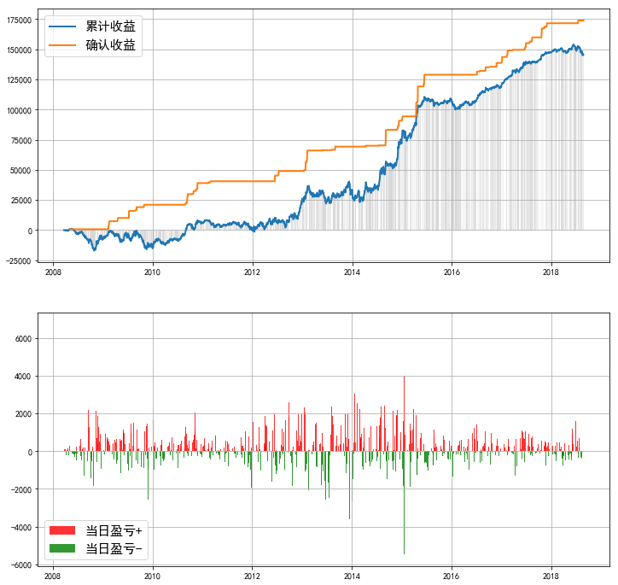
 |  |  |  |  |  |  |  | 基于最高收益率的参数的图像
标的 | 累计投入本金 | 当前持仓总市值 | 平均投入资金 | 总收益率（单利） | Timing | 止盈线 | 截至 | 600309.SH | 600585.SH | 000538.SZ | 000651.SZ
600309.SH | ¥434,000.00 | ¥530,252.64 | ¥22,860.82 | 421% | -0.3 | 40% | 2018-08-24
600585.SH | ¥456,000.00 | ¥546,616.98 | ¥30,533.73 | 297%
000538.SZ | ¥489,000.00 | ¥603,050.07 | ¥33,959.27 | 336%
000651.SZ | ¥440,000.00 | ¥528,785.94 | ¥19,757.54 | 449%
600104.SH | ¥447,000.00 | ¥525,904.86 | ¥31,145.98 | 253%
600519.SH | ¥469,000.00 | ¥603,762.98 | ¥34,823.10 | 387%
601888.SH | ¥469,000.00 | ¥603,762.98 | ¥34,823.10 | 387%
“POOL” | ¥507,000.00 | ¥648,116.96 | ¥39,962.91 | 353% |  |  |  | 600104.SH | 600519.SH | 601888.SH | “POOL”

